1.IDENTIFICACION
INFORMACIÓN GENERAL |  | INFORMACIÓN DEL ESTUDIO RESPECTIVO
 |  | NODO NÚMERO |  |  |  |  | 19513
 |  | INFORME NÚMERO |  |  |  |  | 987
CONTRATISTA | UNIÓN TEMPORAL MOVILIDAD 2014 | ORDEN DE TRABAJO No. |  |  |  |  | PROGRAMACION BASICA
 |  | FECHA DE LA ORDEN DE TRABAJO |  |  |  |  | -
 |  | FECHA DE LA TOMA DE INFORMACIÓN |  |  |  |  | 040614
 |  | DÌA DE LA SEMANA
OBJETO DEL CONTRATO | REALIZAR LA TOMA DE INFORMACIÓN DE CAMPO, COMO INSUMO DEL PROGRAMA DE MONITOREO, SEGUIMIENTO Y PLANEACIÓN DEL TRÁNSITO Y EL TRANSPORTE DE BOGOTA D.C | TIPO DE ESTUDIO |  |  |  |  | VOLÚMENES POR TIPO DE VEHÍCULO
 |  | NOMBRE DEL ARCHIVO |  |  |  |  | 19513_AK_72_X_AC_72_140604_VOL_V1.xlsx
 |  | CÓDIGO DEL ESTUDIO |  |  |  |  | VOL
 |  | LUGAR DE LA TOMA DE INFORMACIÓN
NÚMERO DE CONTRATO | 2072-2013 | COORDENADA X |  |  |  |  | LONGITUD
 |  | COORDENADA Y |  |  |  |  | LATITUD

FECHA DE INICIO DEL CONTRATO | 22-01-2014 | PROFESIONALES RESPONSABLES
 |  | CONSULTOR (DIRECTOR) |  |  |  |  | ING. MSC. SANDRA LUCIA NAVAS TEQUIA
 |  | CONSULTOR (COORDINADOR GENERAL) |  |  |  |  | ING. MSC. LUIS FERNANDO RUBIANO BARRERO
INTERVENTORÍA | UNIVERSIDAD NACIONAL DE COLOMBIA | CONSULTOR (EXPERTO EN TRÁNSITO Y TRANSPORTE) |  |  |  |  | ING. ESP. DIANA PAOLA PARADA
 |  | CONSULTOR (ING ANÀLISIS) |  |  |  |  | ING. IRINA ROCÍO GUTIÉRREZ
 |  | INTERVENTORÍA (DIRECTOR) |  |  |  |  | ING. MSC. ARTURO ZARATE
 |  | INTERVENTORÍA (ESPECIALISTA) |  |  |  |  | ING. MSC. WILLIAM CASTRO
 |  | INTERVENTORÍA (RESIDENTE) |  |  |  |  | ING. JOSÉ EDWIN TORRES
OBJETO DEL CONTRATO | INTERVENTORÍA TÉCNICA, ADMINISTRATIVA Y FINANCIERA PARA LA TOMA DE INFORMACIÓN DE CAMPO COMO INSUMO DEL PROGRAMA DE MONITOREO, SEGUIMIENTO Y PLANEACIÓN DEL TRÁNSITO Y TRANSPORTE DE BOGOTÁ D.C. | SUPERVISOR SECRETARIA MOVILIDAD |  |  |  |  | ING. FABIAN GONZALEZ

 |  | VERSIONES DEL ESTUDIO
 |  | NÚMERO |  | FECHA | OBSERVACIONES
NÚMERO DE CONTRATO | 2072-2013 | Versión 0 |  | 12/06/14
 |  | Versión 1 |  | 16/06/14 | SE ATENDIERON OBSERVACIONES DE INTERVENTORÍA SEGÚN OFICIO FI-INT-CMTTUB14-275-14, SE DA RESPUESTA MEDIANTE OFICIO N° ICV-187-C-525 En la hoja 2. BASE, se revisó la información para los movimientos, vehículos y periodos señalados, para el movimiento 1B en automóviles periodos 22:15, 6:30, 8:00-8:30, 12:00, 13:00 las variaciones responden a comportamientos involucrados por la congestión de las calles cercanas a la intersección hacia el costado norte el cual influyen directamente sobre el corredor, además de la medida de pico y placa, en el periodo de las 20:00 horas se presenta error de digitación realizándose la respectiva corrección, en motos periodo de las 18:00 horas no se encuentra observación alguna del porqué de las variaciones encontradas durante la toma de información al igual para el movimiento 4 en automóviles en los periodos 9:45 y 21:15 horas no se encuentra respuesta del porqué de las fluctuaciones encontradas debido a que ese fue el comportamiento del flujo vehicular durante la jornada. En la hoja 4. RESULTADOS se ajustaron las gráficas 2 y 3
 |  | Versión 2
FECHA DE INICIO DEL CONTRATO | 21-01-2014 | Versión 3

 |  | DESCRIPCIÓN DE LA TOMA DE INFORMACIÓN
 |  | TIPO DE VEHÍCULO | FACTOR DE EQUIVALENCIA | MOVIMIENTOS AFORADOS |  |  | No. DE PERÍODOS | HORA
ESQUEMA |  |  |  | ACCESO | LENTA | RÁPIDA | HORARIO DEL PERÍODO No. 1 | 22:00-06:00
 |  | L | 1 | NORTE | 1 | 1B | HORARIO DEL PERÍODO No. 2 | 06:00-14:00
 |  | C | 2 | SUR | 2 | 2B | HORARIO DEL PERÍODO No. 3 | 14:00-22:00
 |  |  |  | OCCIDENTE | 3 |  | No. DE HORAS TOMADAS |  | 24
 |  | BT | 2 | ORIENTE | 4 |  | HORARIO DE LA TOMA DE INFORMACIÓN |  | 22:00-22:00
 |  | B | 2 |  |  |  | No. DE EQUIPOS UTILIZADOS |  | 14
 |  |  |  | OBSERVACIONES DE LA TOMA DE INFORMACIÒN
 |  | AL | 2 | OBSERVACION |  |  |  |  |  | ACCESO
 |  | AT | 2.5
 |  | BA | 2.5
 |  | ESP | 2
 |  | INT | 2
 |  | C2P | 2.5
 |  | C2G | 2.5
 |  | C3-C4 | 2.5
 |  | C5 | 2.5
 |  | >C5 | 2.5
 |  | M | 0.5
 |  | BIC | 0.3

 |  | ANALISIS PUNTUAL
 |  | LA INTERSECCIÓN DE LA AVENIDA CARRERA 72 (AVENIDA BOYACÁ) CON AVENIDA CALLE 72 (AVENIDA CHILE) SE ENCUENTRA UBICADA AL OESTE DE LA CIUDAD, EN LA LOCALIDAD DE ENGATIVÁ. LA AVENIDA BOYACÁ ESTÁ CONFORMADA POR CUATRO CALZADAS, DOS POR CADA SENTIDO SENTIDO DE CIRCULACIÓN PARA TRÁFICO MIXTO (INCLUYE TPC); LAS CALZADAS RÁPIDAS CUENTAN CON TRES CARRILES CADA UNA Y LAS LENTAS CON DOS CARRILES OPERANDO EN SENTIDO NORTE-SUR Y VICEVERSA. LA AVENIDA CALLE 72 PRESENTA DOS CALZADAS PARA TRÁFICO MIXTO (INCLUYE TPC); CADA UNA CON TRES CARRILES PERMITIENDO LA CIRCULACIÓN EN SENTIDO ORIENTE-OCCIDENTE Y VICEVERSA, EL PASO DE ESTA VÍA ES SOBRE NIVEL A LA AVENIDA BOYACÁ. EL VOLUMEN TOTAL AFORADO DURANTE EL DÍA FUE DE 215.010 VEHÍCULOS MIXTOS, COMPUESTOS DE LA SIGUIENTE MANERA: EL 61,7 % CORRESPONDEN A VEHÍCULOS LIVIANOS, EL 19,2% MOTOS, EL 12,3% TRANSPORTE PÚBLICO COLECTIVO (COLECTIVOS, BUSETA / BUSETON, BUSES) Y EL 5,0% A VEHÍCULOS DE CARGA. LOS PERÍODOS DE MÁXIMA DEMANDA SE PRESENTAN ENTRE LAS 07:00 Y LAS 08:00 HORAS, Y ENTRE LAS 17:15 Y LAS 18:15 HORAS. LA HORA PICO TOTAL DE LA INTERSECCIÓN SE REGISTRA ENTRE LAS 07:00 Y LAS 08:00 HORAS, PERIODO EN EL QUE SE MOVILIZA UN TOTAL DE 14.947 VEHÍCULOS MIXTOS, DE LOS CUALES EL 53,0 % CORRESPONDE A VEHÍCULOS LIVIANOS, EL 29,1 % A MOTOS, EL 12,3 % A TRANSPORTE PUBLICO COLECTIVO , EL 3,4% A CAMIONES Y FINALMENTE LAS BICICLETAS CON UNA PARTICIPACIÓN DEL 2,2%.

 |  | REGISTRO FOTOGRÁFICO
 |  | 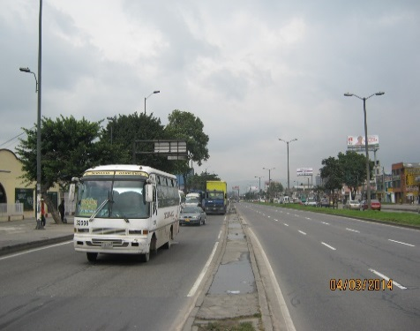 |  |  |  |  | 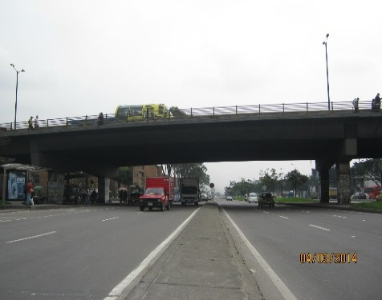

 |  | ACCESO NORTE |  |  |  |  | ACCESO SUR

 |  | 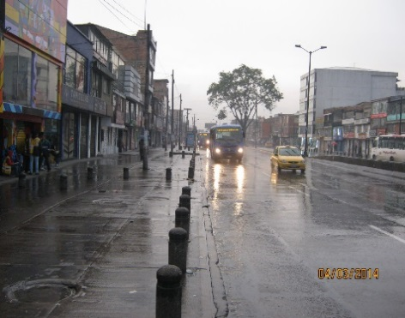

 |  | ACCESO OCCIDENTE

